５．ワークスペース設定
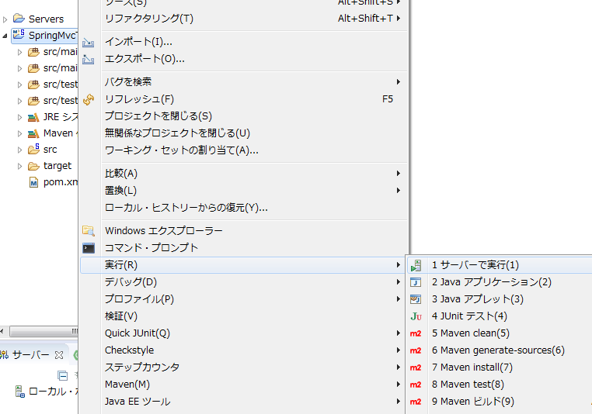
１．ワークスペースのエンコーディングにUTF－８を変更する。

 | ・ウィンドウ
 | ・設定
 | ・一般 > ワークスペース

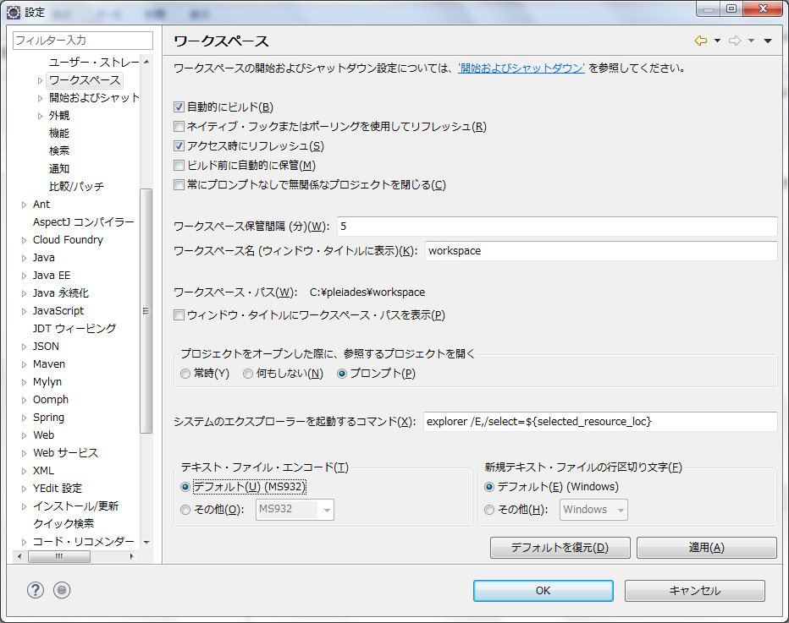
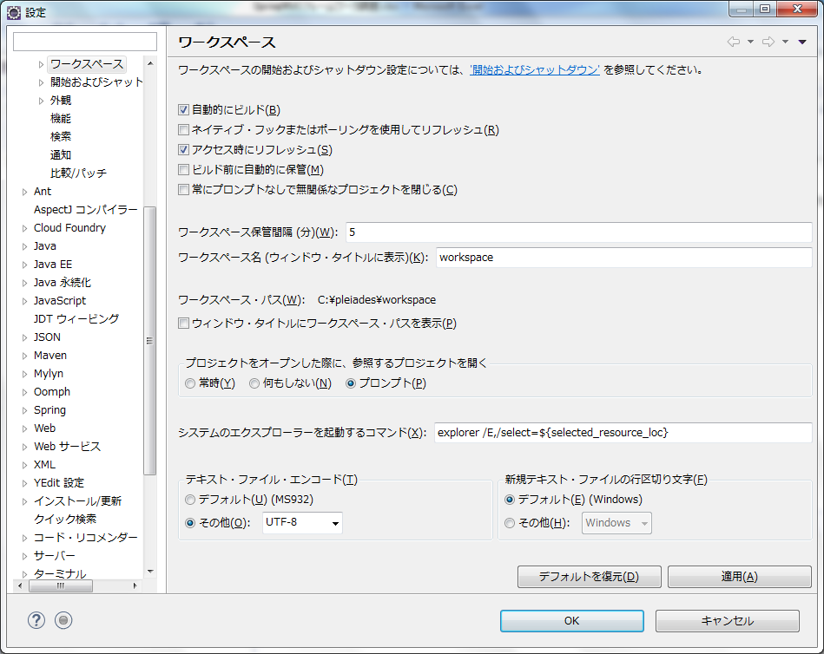

２．Eclipse用のJava設定
 | ①．JRE設定
 |  | ・ウィンドウ
 |  | ・設定
 |  | ・Java > インストール済みのJRE

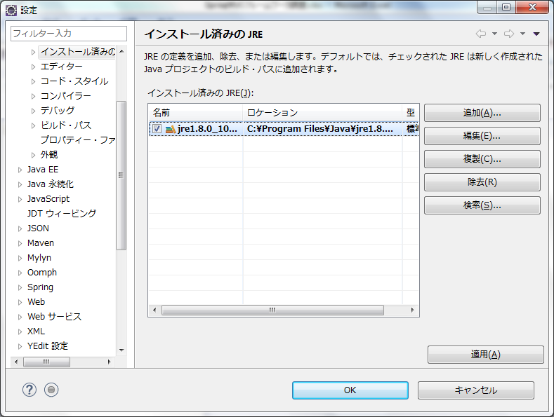

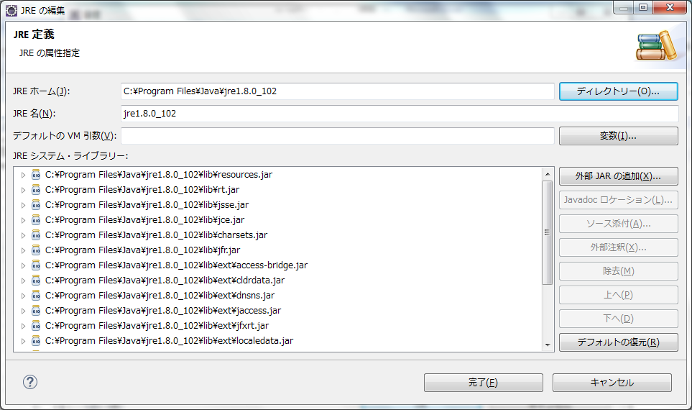
クリアする

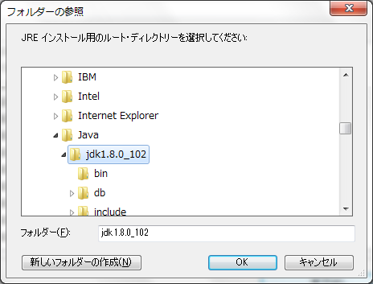
「C:\Program Files\Java\jdk1.8.0_102」を選択する

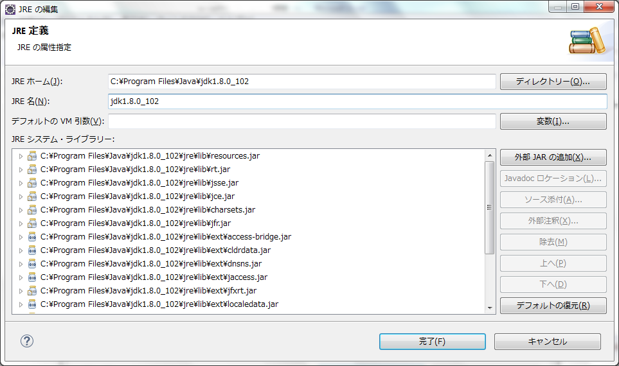

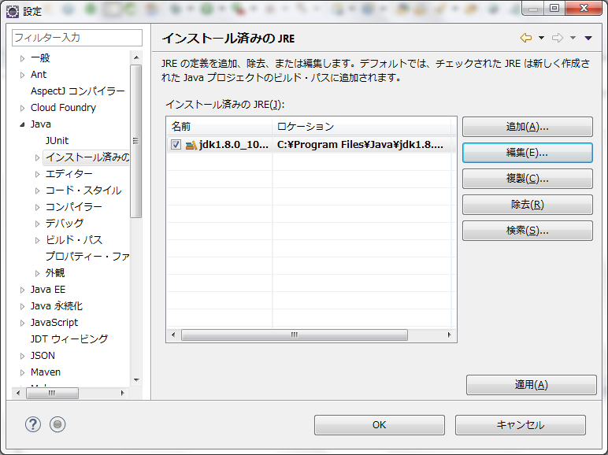

 | ②．ビルドの設定
 |  | ・ウィンドウ
 |  | ・設定
 |  | ・Java > コンパイラー > ビルド

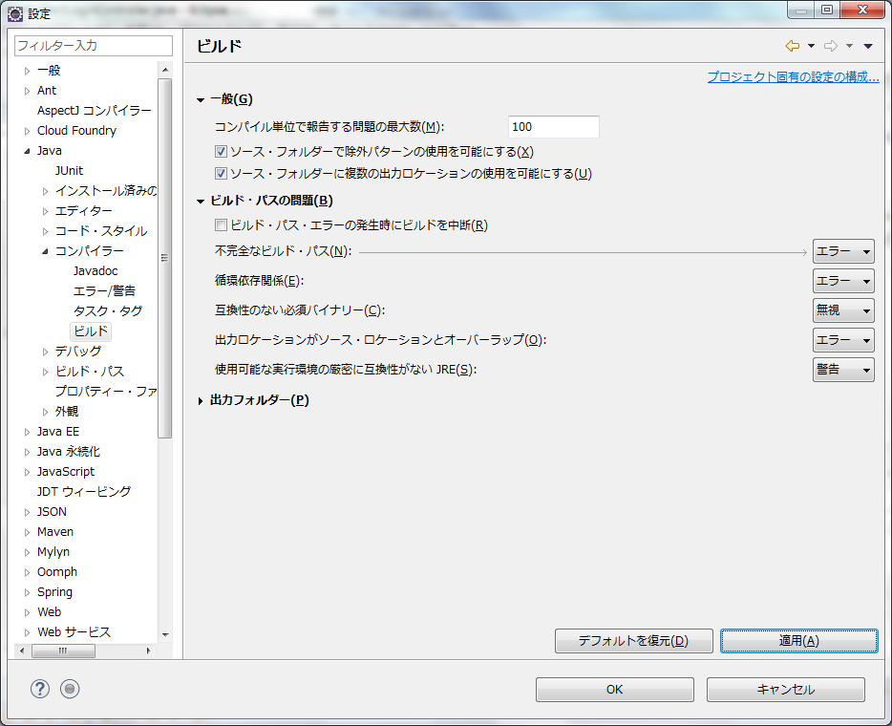
チェックを外す

 | Spring MVCプロジェクト起動

 | 動作させるサーバーが設定されていないので左下の「使用可能なサーバーがありません。・・・」リンクをクリックしてサーバー設定
 | 今回はTomcat8を選択

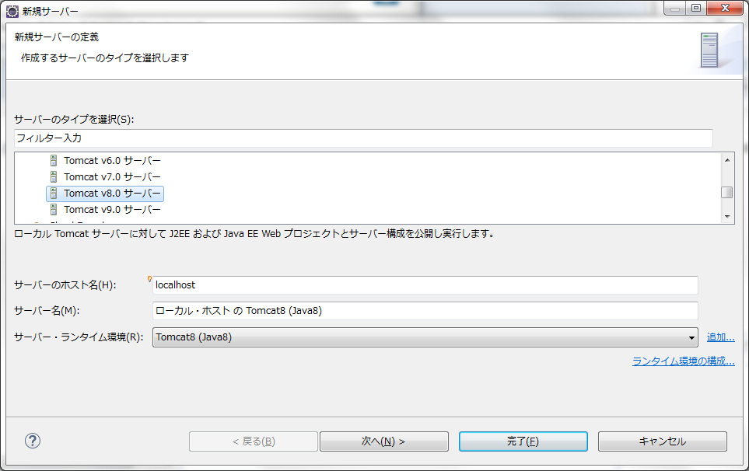

 | プロジェクトを右クリック→実行→サーバーで実行

